1_2_ApplicationServices(OS)
Diagnostic Specification 1_2-Application Diagnostic Services(OS) |  |  |  | Upgrade Time Requirement 刷写时间要求 | ≤XXXmin |  |  |  | Bootloader Flash Sequence Bootloader刷写流程
诊断规范1_2 - 应用程序诊断服务(OS)

Service ID 服务标识符 | Diagnostic Services Name 诊断服务名称 | Diagnostic Services Supported by ECU1 ECU 支持该服务1 | SPRMB2 禁止肯定响应位2 | Sub-functions 子功能 | Sub-functions Supported by ECU3 ECU 支持该子功能3 | Application Software Diagnostic Mode4 应用程序诊断模式4 |  |  | Comm Types5 寻址方式5 | Security Level6 安全访问级别6 | Support NRC 支持的否定响应码 | Comments 说明
 |  |  |  |  |  | 0x01 | 0x02 | 0x03 |  | $27
0x10 | DiagnosticSessionControl 诊断会话控制 | Y | Y | 0x01 DefaultSession 0x01 默认会话 | Y | Y | Y | Y | P/F | N | 12,13
 |  |  |  | 0x02 ProgrammingSession 0x02 编程会话 | Y | N | Y | Y |  | N | 12,13,22 | NRC 22条件： 1、车速>3km/h 2、档位不为P档 3、EPB不为驻车位置 注：若接收不到相应信号，则直接判定条件通过。避免整车内网故障时无法更新ECU
 |  |  |  | 0x03 ExtendedDiagnosticSession 0x03 扩展诊断会话 | Y | Y | N | Y |  | N | 12,13
嵌入式ECU不使用该页面
0x27 | SecurityAccess 安全访问 | Y | N | 0x01RequstSeedOfSecurityLevel1 0x01 请求安全访问级别1种子 | Y | N | N | Y | P | N | 12,13,37
 |  |  |  | 0x02 SendKeyOfSecurityLevel1 0x02 发送安全访问级别1密钥 | Y |  |  |  |  |  | 12,13,24,35,36
 |  |  |  | 0x05 RequstSeedOfSecurityLevel1 0x05 请求安全访问级别5种子 |  | N | N | Y |  |  | 12,13,37
 |  |  |  | 0x06 SendKeyOfSecurityLevel1 0x06 发送安全访问级别5密钥 |  |  |  |  |  |  | 12,13,24,35,36
 |  |  |  | 0x11 RequstSeedOfSecurityLevelFBL | Y | N | Y | N |  |  | 12,13,37
 |  |  |  | 0x12 SendKeyOfSecurityLevelFBL | Y |  |  |  |  |  | 12,13,24,35,36
0x3E | TesterPresent 诊断设备在线 | Y | Y | 0x00 ZeroSubFunction 0x00 Zero子功能 | Y | Y | Y | Y | P/F | N | 12,13
0x11 | EcuReset 电控单元复位 | Y | Y | 0x01 HardReset 0x01 硬件复位 | Y | Y | Y | Y | P/F | N | 12,13,22 | NRC 22条件： 1、车速>3km/h
 |  |  |  | 0x02 KeyOffOnReset 0x02 开关键复位 |  |  |  |  |  |  | 12,13,22 | NRC 22条件： 1、车速>3km/h
 |  |  |  | 0x03 SoftReset 0x03 软件复位 | Y |  |  |  |  |  | 12,13,22 | NRC 22条件： 1、车速>3km/h
0x28 | CommunicationControl 通信控制 | Y | Y | 0x00 EnableRxAndTx 0x00 使能收发 | Y | N | N | Y | P/F | N | 12,13,22,31 | NRC 22条件： 1、车速>3km/h
 |  |  |  | 0x01 EnableRxAndDisableTx 0x01 使能收禁止发 |  |  |  |  |  |  | 12,13,22,31 | NRC 22条件： 1、车速>3km/h
 |  |  |  | 0x02 DisableRxAndEnableTx 0x02 禁止收使能发 |  |  |  |  |  |  | 12,13,22,31 | NRC 22条件： 1、车速>3km/h
 |  |  |  | 0x03 DisableRxAndTx 0x03 禁止收发 | Y |  |  |  |  |  | 12,13,22,31 | NRC 22条件： 1、车速>3km/h
0x85 | ControlDTCSetting 控制DTC设置 | Y | Y | 0x01 ON 0x01 打开DTC设置 | Y | N | N | Y | P/F | N | 12,13
 |  |  |  | 0x02 OFF 0x02 关闭DTC设置 | Y |  |  |  |  |  | 12,13
0x22 | ReadDataByIdentifier 读取数据（通过标识） | Y | N/A | N/A | N/A | Y | Y | Y | P/F | N | 13,31
0x2E | WriteDataByIdentifier 写入数据（通过标识） | Y | N/A | N/A | N/A | N | Y | Y | P | Refer to Sheet"4_1" | 13,31,33,72
0x19 | ReadDTCInformation 读取DTC信息 | Y | N | 0x01 ReportNumberOfDTCByStatusMask 0x01 通过状态掩码报告DTC的数 | Y | Y | N | Y | P/F | N | 12,13
 |  |  |  | 0x02 ReportDTCByStatusMask 0x02 通过状态掩码报告DTC | Y |  |  |  |  |  | 12,13
 |  |  |  | 0x04 ReportDTCSnapshotRecordByDTCNumber 0x04 通过DTC报告Snapshot的记录 | Y |  |  |  |  |  | 12,13,31
 |  |  |  | 0x06 ReportDTCExtendedDataRecordByDTCNumber 0x06 通过DTC报告扩展数据记录 | Y |  |  |  |  |  | 12,13,31
 |  |  |  | 0x0A ReportSupportedDTC 0x0A 报告支持的DTC | Y |  |  |  |  |  | 12,13
0x14 | ClearDiagnosticInformation 清除诊断信息 | Y | N/A | N/A | N/A | Y | N | Y | P/F | N | 13,31,72
0x2F | InputOutputControlByIdentifier 输入输出控制 |  | N/A | N/A | N/A | N | N | Y | P | Level1 | 13,22,31,33 | NRC 22条件： 1、车速>3km/h
0x31 | RoutineControl 例程控制 | Y | N | 0x01 StartRoutine 0x01 开始执行 | Y | N | Y | Y | P | Refer to Sheet"4_3" | 12,13,22,31,33,72 | NRC 22返回条件见4_3
 |  |  |  | 0x02 StopRoutine 0x02 停止执行 |  |  |  |  |  |  | 12,13,24,31,33,72
 |  |  |  | 0x03 RequestRoutineResults 0x03 执行结果 |  |  |  |  |  |  | 12,13,24,31,33,72
0x34 | RequestDownload 请求下载 | Y | N/A | N/A | N/A | N | Y | N | P | LevelFBL | 13,31,33,70
0x36 | TransferData 数据传输 | Y | N/A | N/A | N/A | N | Y | N | P | LevelFBL | 13,24,31,71,72,73,92,93 | NRC 0x24为可选
0x37 | RequestTransferExit 请求退出传输 | Y | N/A | N/A | N/A | N | Y | N | P | LevelFBL | 13,24
 | OtherService7
1 Please select the symbol in the corresponding column: "Y" indicates that the service is supported by ECU; "N" indicates that the service is not supported by ECU; "TBD" indicates that it is to be defined.If the service is not supported by ECU, the corresponding column need no selection. 1 请在列表中选择相应的符号："Y" 表示ECU支持该服务；"N" 表示ECU不支持该服务；"TBD" 表示是否支持待定。如果ECU不支持该服务，对应的选项不需要填写。 2 Please select the symbol in the corresponding column: "Y" indicates that the SPRMB is supported by ECU; "N" indicates that the SPRMB is not supported by ECU; "TBD" indicates that it is to be defined. 2 请在列表中选择相应的符号："Y" 表示ECU支持该禁止肯定响应位；"N" 表示ECU不支持禁止肯定响应位；"TBD" 表示是否支持待定。 3 If ECU supports this service, please select the sub-Function it supports in the corresponding column: "Y" indicates that the sub- Function is supported by ECU; "N"indicates that the sub-Function is not supported by ECU; "TBD" indicates that it is to be defined; "N/A" indicates that this service doesn't include the sub-Function. 3 如果ECU支持该服务，请在相应列表中选择其支持的子功能："Y" 表示ECU支持该子功能；"-" 表示ECU不支持该子功能；"TBD" 表示待定；"N/A" 表示该服务不包含子功能。 4 If ECU supports this service, please select the diagnostic session it supports in the corresponding column: "Y" indicates that the service may be executed in active session; "N" indicates that the service may be not executed in active session; "TBD" indicates that it is to be defined. 4 如果ECU支持该服务，请在列表中选择其支持的诊断会话模式："Y" 表示该服务可以在该模式下执行；"N" 表示该服务不能在该模式下执行； "TBD" 表示待定。 5 If ECU supports this service, please select the addressing method it supports in the corresponding column: "P" indicates that only the physical addressing method is supported by the service; "F" indicates that only the functional addressing method is supported by the service; "P/F" indicates that both the addressing method is supported by the service;"TBD" indicates that it is to be defined. 5 如果ECU支持该服务，请在列表中选择其支持的寻址模式："P" 表示该服务仅支持物理寻址方式；"F" 表示该服务仅支持功能寻址方式；“F/P”表示该服务同时支持物理和功能寻址方式； "TBD" 表示待定； 6 If the service don't need secrity access, fill this

4_3_Routine DID
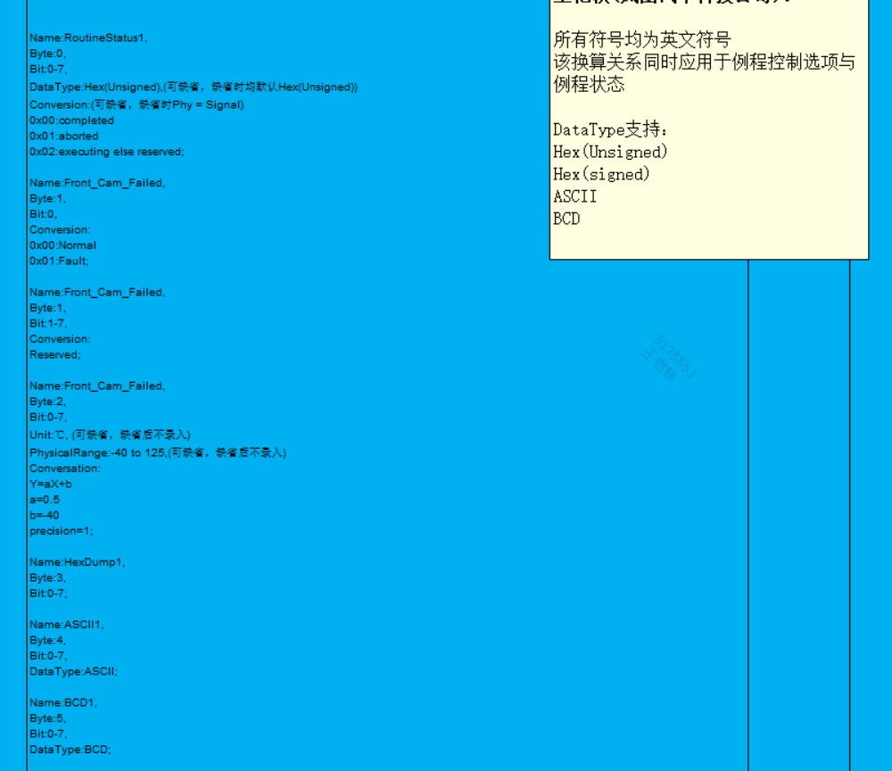

Diagnostic Specification 4_3 - RoutineControl DID List
诊断规范4_3 - 例程控制DID列表

Module routine control test via RoutineControlByIdentifier [$31]: 节点通过$31服务执行例程控制测试： |  |  |  | SecurityAccess[27] Required 需要$27安全访问
NOTE 1: | This section is reserved for routine control commands ONLY. 此部分只包含例程控制命令DID
DID范围 | Routine DID
 | 0x6F80~0x6FC8

Routin DID 例程DID | DID Description DID描述 | RoutineControlType 例程控制类型 | Subfuction 子功能 | RoutineControlOption1 例程控制选项1 | RoutineStatus1 例程状态1 | Security Leve 安全等级 | Application Software2 (Diagnostic Session ) 应用程序诊断模式2 |  | Boot Software2 (Diagnostic Session ) 引导程序诊断模式2 |  |  | Limited Time for Routine 例程时间限制 | Remarks 备注 | RIDTextshortname | 车型：H56E | 后续车型预留
 |  |  |  |  |  |  | 0x01 | 0x03 | 0x01 | 0x02 | 0x03
0x0202 | CheckProgrammingIntegrity 检查编程完整性 | 0x01 StartRoutine | Y | Name:dataAdress, Byte:0-3, Bit:0-31; Name:dataLength, Byte:4-7, Bit:0-31; Name:dataChecksum, Byte:8-11, Bit:0-31; | Name:Status, Byte:0, Bit:0-7, Conversion: 0x00:通过校验 0x01:未通过校验; | LevelFBL | N | N | N | Y | N |  |  |  | Y | Y
 |  | 0x02 StopRoutine | N | N/A | N/A
 |  | 0x03 RequestRoutineResults | N | N/A | N/A
0x0203 | checkProgrammingPreconditions 检查编程预条件 | 0x01 StartRoutine | Y | N/A | Name:Status, Byte:0, Bit:0-7, Conversion: 0x00:满足刷新条件 0x01:不满足刷新条件; | N | N | Y | N | N | Y |  | 在Application软件中执行该命令时，同时满足下列条件，才可反馈"满足刷新条件": 1、车速为≤3km/h； 2、档位为P档； 3、EPB为驻车位置； 注：若接收不到相应信号，则直接判定条件通过。避免整车内网故障时无法更新ECU 在Bootloader软件中执行该命令时，永远反馈 "满足刷新条件" |  | Y | Y
 |  | 0x02 StopRoutine | N | N/A | N/A
 |  | 0x03 RequestRoutineResults | N | N/A | N/A
0xFF00 | eraseMemory 擦除内存 | 0x01 StartRoutine | Y | Name:dataAdress, Byte:0-3, Bit:0-31; Name:dataLength, Byte:4-7, Bit:0-31; | Name:Status, Byte:0, Bit:0-7, Conversion: 0x00:擦除成功 0x01:擦除失败; | LevelFBL | N | N | N | Y | N |  | NRC 22条件： 1、驱动检查未通过； 2、跳过驱动检查步骤直接请求擦除Flash； 3、未检测到有效的指纹信息已经写入指定空间。 |  | Y | Y
 |  | 0x02 StopRoutine | N | N/A | N/A
 |  | 0x03 RequestRoutineResults | N | N/A | N/A
0xFF01 | checkProgrammingDependencies 检查编程依赖性 | 0x01 StartRoutine | Y | N/A | Name:Status, Byte:0, Bit:0-7, Conversion: 0x00:校验通过 0x01:不兼容 0x02:无效应用程序; | LevelFBL | N | N | N | Y | N |  |  |  | Y | Y
 |  | 0x02 StopRoutine | N | N/A | N/A
 |  | 0x03 RequestRoutineResults | N | N/A | N/A
0x6F80 | Seatpositionlearning 座椅位置学习 | 0x01 StartRoutine | Y | N/A | Name:Status, Byte:0, Bit:0-7, Conversion: 0x00:action pass 0x01:action failed; | Level1 | N | Y | N | N | N |  | 学习前置条件： 1.电压范围9-16V 2.车速≤3 注： 1. 例程开始后清除所有电机自学习标志；清除座椅及滑轨自学习失败DTC 2. 所有电机按照既定时序走完全形程，并将学习到的hall值与预设的hall范围进行对照，如超出范围则提示失败退出流程 3. 学习完成后记录所有电机的行程和自学习成功标志，并驱动座椅需回到设计位置处，查询结果反馈成功 4. 学习过程无法被开关打断 |  | Y
 |  | 0x02 StopRoutine | Y | N/A | N/A
 |  | 0x03 RequestRoutineResults | Y | N/A | Name:Status, Byte:0, Bit:0-7, Conversion: 0x00:action pass 0x01:action running 0x02:Hall open/short to ground/battery 0x03:motor open/short to ground/battery 0x04:hall exceeds the preset range 0x05:voyage exceeds 9-16V 0x06:3102 stopRoutine;
0x6A01 | Enable CAN-LIN routing 使能CAN-LIN路由 | 0x01 StartRoutine | Y | Name:Status, Byte:0, Bit:0-7, Conversion: 0x0C:Seat cushion massage(TBD) 0x57:lumbar support(TBD); | Name:Status, Byte:0, Bit:0-7, Conversion: 0x01:action pass 0x02:action failure; | N | N | Y | N | N | N |  |  |  | Y
 |  | 0x02 StopRoutine | Y | N/A | Name:Status, Byte:0, Bit:0-7, Conversion: 0x01:action pass 0x02:action failure;
 |  | 0x03 RequestRoutineResults | N | N/A | N/A
0x6F82 | Seat motor function test 座椅老化耐久测试 | 0x01 StartRoutine | Y | N/A | Name:Status, Byte:0, Bit:0-7, Conversion: 0x00:action pass 0x01:action failed; | Level1 | N | Y | N | N | N |  | 学习前置条件： 1.电压范围9-16V 2.车速≤3 注： 1. 例程开始后所有电机按照既定时序走完0%-100%软档点区间 3. 运行过程中检测到电机故障或异常堵转则提示失败，退出流程 3. 走完全行程后座椅需回到设计位置处，查询结果反馈成功 |  | Y
 |  | 0x02 StopRoutine | Y | N/A | N/A
 |  | 0x03 RequestRoutineResults | Y | N/A | Name:Status, Byte:0, Bit:0-7, Conversion: 0x00:action pass 0x01:action running 0x02:Hall open/short to ground/battery 0x03:motor open/short to ground/battery 0x04:motor stuck abnormally 0x05:voyage exceeds 9-16V 0x06:3102 stopRoutine;
0x6F83 | Seat slide learning 滑轨行程学习 | 0x01 StartRoutine | Y | N/A | Name:Status, Byte:0, Bit:0-7, Conversion: 0x00:action pass 0x01:action failed; | Level1 | N | Y | N | N | N |  | 学习前置条件： 1.电压范围9-16V 2.车速≤3 注： 1. 例程开始后复位除滑轨以外的全部电机，清除滑轨电机自学习标志和hall行程，其他电机不清除 2. 滑轨按照既定时序走完前后全形程（需联动横滑），并将学习到的滑轨电机hall行程与预设的hall范围进行对照，如超出范围则提示失败退出流程 3. 学习完成后记录滑轨行程和学习成功标志，座椅需回到设计位置处，查询结果反馈成功 4. 学习过程无法被开关打断 |  | Y
 |  | 0x02 StopRoutine | Y | N/A | N/A
 |  | 0x03 RequestRoutineResults | Y | N/A | Name:Status, Byte:0, Bit:0-7, Conversion: 0x00:action pass 0x01:action running 0x02:Hall open/short to ground/battery 0x03:motor open/short to ground/battery 0x04:hall exceeds the preset range 0x05:voyage exceeds 9-16V 0x06:3102 stopRoutine;

1 "-" indicates that there is no specific requirements about "RoutineControlOption" and "RoutineStatus" in this routine DID. 1 "-" 表示该例程DID中没有特殊的“例程控制选项”或“例程状态”。 2 Please select if the data is accessible by the service or not: "Y" indicates that the data is accessible by the service; "N" indicates that the data is not accessible by the service; "TBD" indicates that it is to be defined. 2 请选择服务能否访问该数据："Y"表示服务可以访问该数据；"N"表示服务不能访问该数据；"TBD"表示待定。 3 please fill the precondition requirement of the action in the implementation rule column. 3 请在执行规则栏中填写动作的前提条件。 Remarks: The meaning of terms in this table is showed in the "Terms" worksheet. 注：表格中术语的含义在Terms工作表中给出。

